결과분석
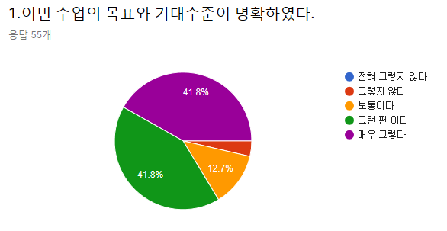
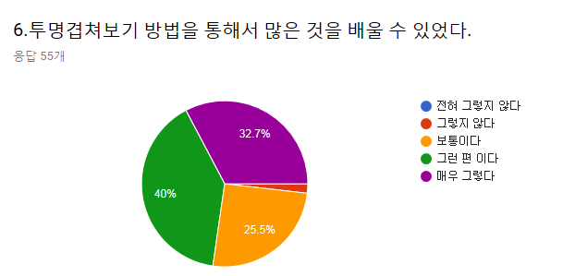
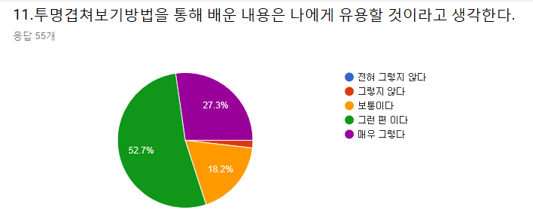
 |  |  |  |  |  |  |  |  |  |  |  |  |  |  | 투명겹쳐보기 방법이 학습에 도움이 되었다면 도움이 된 구체적인 내용을 적어 주십시오. | 해부학 수업의 개선을 위한 의견이 있다면 아래 란에 적어 주십시오.
 |  |  |  |  |  |  |  |  |  |  |  |  |  |  | 눈으로 보고 배우니 기억에 남았습니다 | 교수님 감사합니다♡
 |  |  |  |  |  |  |  |  |  |  |  |  |  |  | spinal n 와 말초신경 비교해봐서 좋았습니다. | 양이 너무 많아요 9주를 8주로 줄여서 조금 많이 힘들어요
 |  |  |  |  |  |  |  |  |  |  |  |  |  |  | 팔과 비슷하게 피부신경과 dermatome의 관계를 알 수 있었습니다 | 너무 짧은 시간에 많은 양을 배우는 거 같아요
 |  |  |  |  |  |  |  |  |  |  |  |  |  |  | 더 직관적으로 신경 분표를 확인 할 수 있었다 | 허미선 교수님 화이팅입니다!
 |  |  |  |  |  |  |  |  |  |  |  |  |  |  | 공간적 이해에 도움이 되었다 | 허미선 교수님 너무 잘 가르치십니다
 |  |  |  |  |  |  |  |  |  |  |  |  |  |  | 직관적이여서 좋았다 | 양이 너무 많아요
 |  |  |  |  |  |  |  |  |  |  |  |  |  |  | 따로따로 비교하는 것보다 직관적으로 보기 편하다 | 영상자료가 있으면 좋을듯
 |  |  |  |  |  |  |  |  |  |  |  |  |  |  | 두 가지 기준을 한 눈에 비교 가능해 이해가 용이했다 | 속도가 너무 빠르다
 |  |  |  |  |  |  |  |  |  |  |  |  |  |  | 명료한 이해 | 너무 양이 많다
 |  |  |  |  |  |  |  |  |  |  |  |  |  |  | Root damage와 신경 damage 구분에 용이하였다 | 범위
 |  |  |  |  |  |  |  |  |  |  |  |  |  |  | 좋아요 | 현재로썬 없습니다
 |  |  |  |  |  |  |  |  |  |  |  |  |  |  | 이해가 잘 돼요 | 너무 좋아요 양이 너무 많아요
 |  |  |  |  |  |  |  |  |  |  |  |  |  |  | 피부분절과 구역을 한눈에 잘 볼 수 있어서 유용했다 | 자료 방식이 마음에 듭니다
 |  |  |  |  |  |  |  |  |  |  |  |  |  |  | 공부에 도움이 된 것 같습니다 | 좋습니다
 |  |  |  |  |  |  |  |  |  |  |  |  |  |  | 공부해보고 말씀드리겠습니다. | 완벽합니다.
 |  |  |  |  |  |  |  |  |  |  |  |  |  |  | 보기 좋고 재미있어요 | 너무 많아요

전혀 그렇지 않다 | 그렇지 않다 | 보통이다 | 그런 편이다 | 매우 그렇다 | 전혀 그렇지 않다 | 그렇지 않다 | 보통이다 | 그런 편이다 | 매우 그렇다 | 전혀 그렇지 않다 | 그렇지 않다 | 보통이다 | 그런 편이다 | 매우 그렇다
0 | 2(3.6%) | 7 | 23 | 23 | 0 | 1(1.8%) | 14 | 22 | 18 | 0 | 1(1.8%) | 10 | 29 | 15

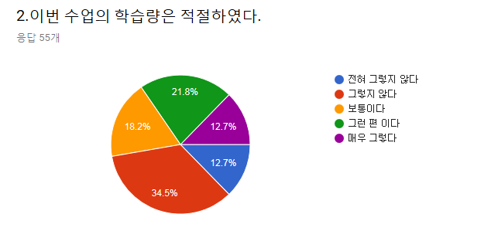
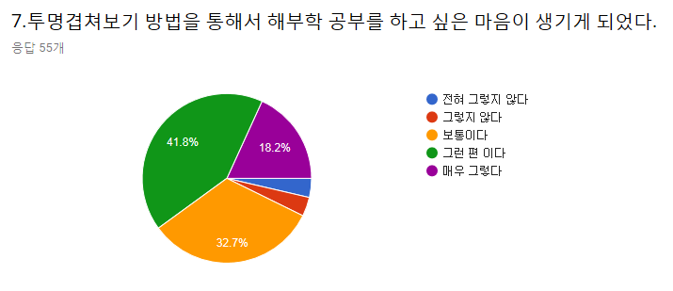
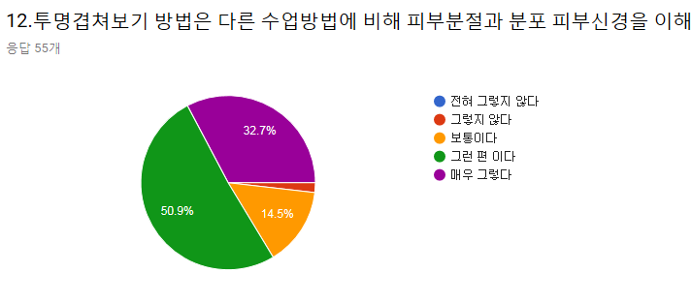

전혀 그렇지 않다 | 그렇지 않다 | 보통이다 | 그런 편이다 | 매우 그렇다 | 전혀 그렇지 않다 | 그렇지 않다 | 보통이다 | 그런 편이다 | 매우 그렇다 | 전혀 그렇지 않다 | 그렇지 않다 | 보통이다 | 그런 편이다 | 매우 그렇다
7 | 19 | 10 | 12 | 7 | 2(3.6%) | 2(3.6%) | 18 | 23 | 10 | 0 | 1(1.8%) | 8 | 28 | 18

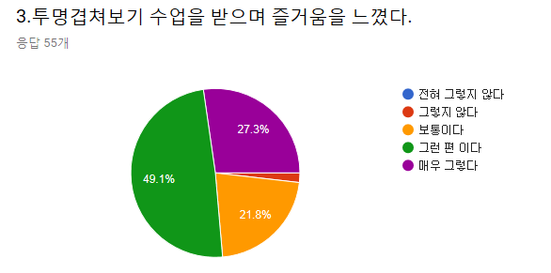
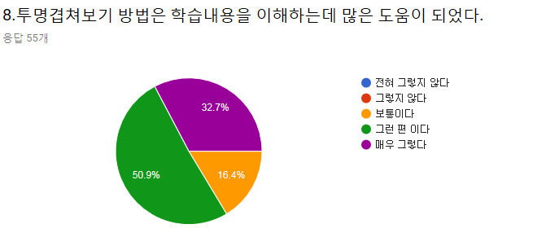
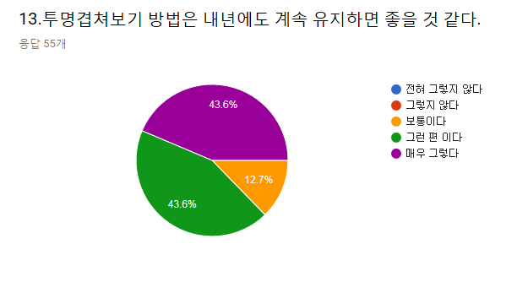

전혀 그렇지 않다 | 그렇지 않다 | 보통이다 | 그런 편이다 | 매우 그렇다 | 전혀 그렇지 않다 | 그렇지 않다 | 보통이다 | 그런 편이다 | 매우 그렇다 | 전혀 그렇지 않다 | 그렇지 않다 | 보통이다 | 그런 편이다 | 매우 그렇다
0 | 1(1.8%) | 12 | 27 | 15 | 0 | 0 | 9 | 28 | 18 | 0 | 0 | 7 | 24 | 24

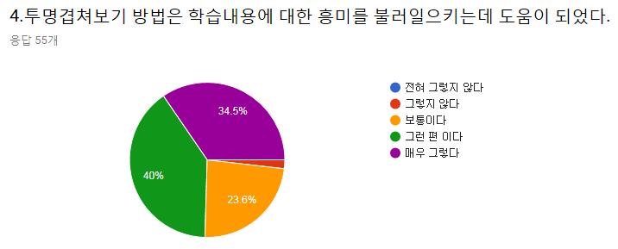
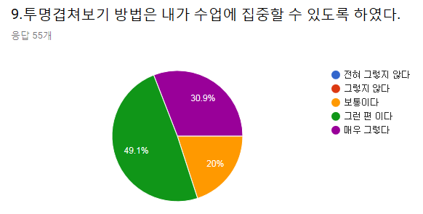
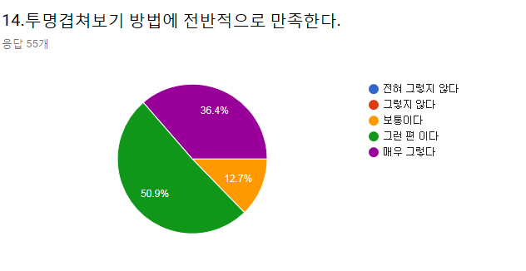

전혀 그렇지 않다 | 그렇지 않다 | 보통이다 | 그런 편이다 | 매우 그렇다 | 전혀 그렇지 않다 | 그렇지 않다 | 보통이다 | 그런 편이다 | 매우 그렇다 | 전혀 그렇지 않다 | 그렇지 않다 | 보통이다 | 그런 편이다 | 매우 그렇다
0 | 1(1.8%) | 13 | 22 | 19 | 0 | 0 | 11 | 27 | 17 | 0 | 0 | 7 | 28 | 20

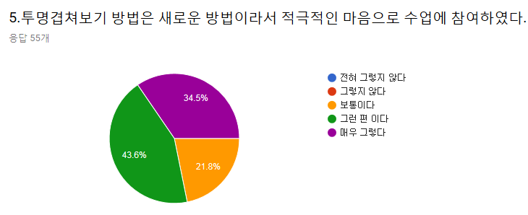
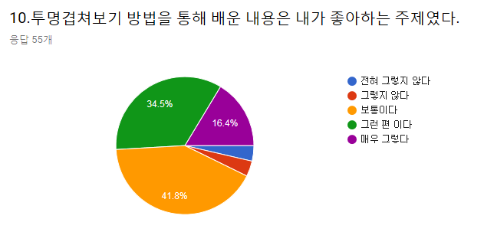
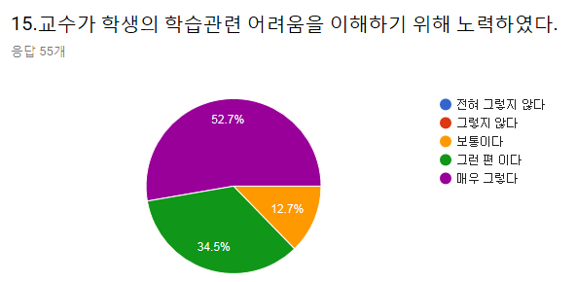

전혀 그렇지 않다 | 그렇지 않다 | 보통이다 | 그런 편이다 | 매우 그렇다 | 전혀 그렇지 않다 | 그렇지 않다 | 보통이다 | 그런 편이다 | 매우 그렇다 | 전혀 그렇지 않다 | 그렇지 않다 | 보통이다 | 그런 편이다 | 매우 그렇다
0 | 0 | 12 | 24 | 19 | 2(3.6%) | 2(3.6%) | 23 | 19 | 9 | 0 | 0 | 7 | 19 | 29

